Titel
Statistischer
Bericht

 | A I 5 – hj 2 / 25

 | Einwohnerregisterstatistik Berlin 31. Dezember 2025

 | Bestand - Grunddaten

 | Melderechtlich registrierte Einwohnerinnen und Einwohner am Ort der Hauptwohnung am 31.12.2025 nach Bezirken und Wohnlage
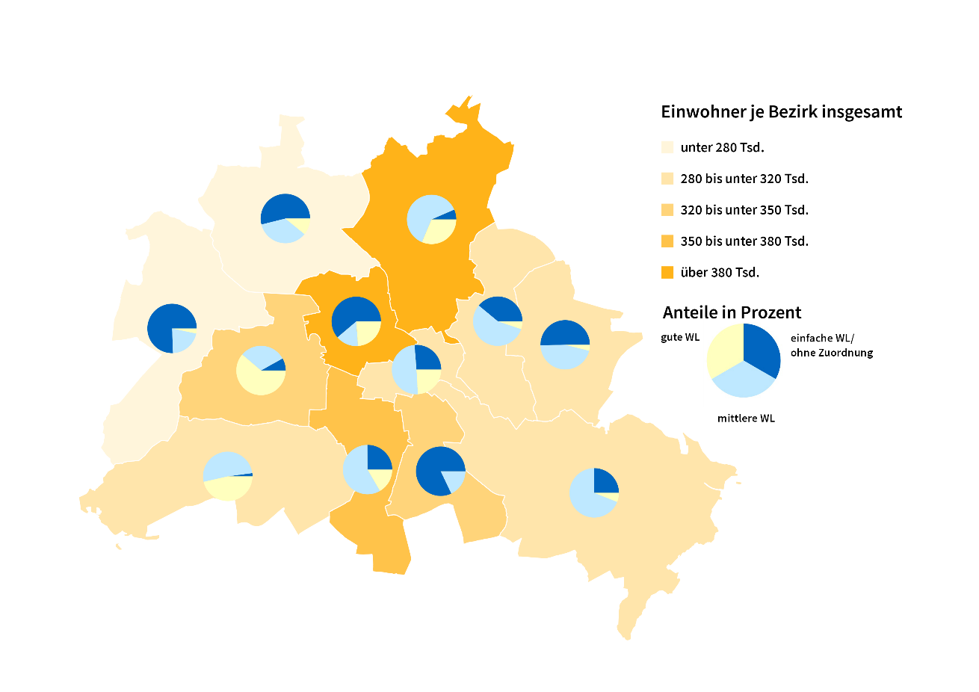

Inhaltsverzeichnis
Statistischer Bericht
A I 5 – hj 2/ 25
Inhaltsverzeichnis
 |  | Seite |  |  | Seite
 | Metadaten zu dieser Statistik
 | (externer Link)

 | Grafiken |  |  | Tabellen

1 | Ausländische Einwohnerinnen und Einwohner |  | 1 | Deutsche und ausländische Einwohnerinnen
 | in Berlin am 31.12.2025 nach Teilkontinenten |  |  | und Einwohner in Berlin seit 2000 nach
 | in Prozent | 22 |  | Geschlecht | 4
2 | Bezirke und Ortsteile von Berlin…………………... | 23 | 2 | Einwohnerinnen und Einwohner in Berlin
 |  |  |  | seit 2000 nach Altersgruppen | 4
 |  |  | 3 | Deutsche und ausländische Einwohnerinnen
 |  |  |  | und Einwohner in Berlin seit 2014 nach
 |  |  |  | Bezirken | 5
 |  |  | 4 | Durchschnittsalter der Einwohnerinnen und
 |  |  |  | Einwohner in Berlin seit 2014 nach Bezirken
 |  |  |  | in Jahren | 5
 |  |  | 5 | Deutsche und ausländische Einwohnerinnen
 |  |  |  | und Einwohner in Berlin am 31.12.2025 nach
 |  |  |  | Bezirken, Altersgruppen und Familienstand | 6
 |  |  | 6 | Deutsche und ausländische Einwohnerinnen
 |  |  |  | und Einwohner in Berlin am 31.12.2025 nach
 |  |  |  | Bezirken, Altersgruppen und Geschlecht | 7
 |  |  | 7 | Einwohnerinnen und Einwohner mit bzw. ohne
 |  |  |  | Migrationshintergrund in Berlin am 31.12.2025
 |  |  |  | nach Bezirken und Geschlecht | 10
 |  |  | 8 | Einwohnerinnen und Einwohner mit bzw. ohne
 |  |  |  | Migrationshintergrund in Berlin am 31.12.2025
 |  |  |  | nach Bezirken und Wohnlagen | 11
 |  |  | 9 | Einwohnerinnen und Einwohner mit Migra-
 |  |  |  | tionshintergrund in Berlin am 31.12.2025
 |  |  |  | nach Bezirken, ausgewählten Herkunfts-
 |  |  |  | gebieten und Geschlecht | 12
 |  |  | 10 | Ausländische Einwohnerinnen und Einwohner
 |  |  |  | in Berlin am 31.12.2025 nach Land der Staats-
 |  |  |  | angehörigkeit, Geschlecht und Altersgruppen | 18
 |  |  | 11 | Einwohnerinnen und Einwohner in Berlin
 |  |  |  | am 31.12.2025 nach Ortsteilen und Alters-
 |  |  |  | gruppen | 24
 |  |  | 12 | Einwohnerinnen und Einwohner mit Migra-
 |  |  |  | tionshintergrund in Berlin am 31.12.2025
 |  |  |  | nach Ortsteilen und Altersgruppen | 27
 |  |  | 13 | Ausländische Einwohnerinnen und Einwohner
 |  |  |  | in Berlin am 31.12.2025 nach Ortsteilen und
 |  |  |  | Altersgruppen | 30
 |  |  | 14 | Einwohnerinnen und Einwohner in Berlin
 |  |  |  | am 31.12.2025 nach Postleitzahlen, Bezirken
 |  |  |  | und Altersgruppen | 33
 |  |  | 15 | Deutsche und ausländische Einwohnerinnen
 |  |  |  | und Einwohner in Berlin am 31.12.2025 nach
 |  |  |  | Bezirken und Religionsgemeinschafts-
 |  |  |  | zugehörigkeit | 37

T10 G1
10 Ausländische Einwohnerinnen und Einwohner¹ in Berlin am 31. Dezember 2025 nach Land der Staatsangehörigkeit, Geschlecht und Altersgruppen

Land der Staatsangehörigkeit |  | Insgesamt |  |  |  |  | Darunter weiblich
 |  | ins- gesamt | davon im Alter von ... bis unter … Jahren |  |  |  | zu- sammen | davon im Alter von ... bis unter … Jahren
 |  |  | unter 15 | 15 - 45 | 45 - 65 | 65 und mehr |  | unter 15 | 15 - 45 | 45 - 65 | 65 und mehr

 |  | Europa
Europäische Union (EU)
 | Belgien | 2304 | 132 | 1602 | 401 | 169 | 1012 | 44 | 738 | 151 | 79
 | Bulgarien | 31442 | 5121 | 16601 | 8317 | 1403 | 16220 | 2509 | 8626 | 4252 | 833
 | Dänemark | 2531 | 141 | 1462 | 575 | 353 | 1300 | 52 | 824 | 232 | 192
 | Estland | 965 | 64 | 711 | 158 | 32 | 579 | 27 | 430 | 100 | 22
 | Finnland | 1956 | 69 | 1155 | 404 | 328 | 1256 | 37 | 760 | 182 | 277
 | Frankreich | 19053 | 839 | 12931 | 3849 | 1434 | 9611 | 414 | 6766 | 1690 | 741
 | Griechenland | 14158 | 892 | 7428 | 3795 | 2043 | 6695 | 441 | 3629 | 1687 | 938
 | Irland | 4639 | 104 | 3462 | 846 | 227 | 1840 | 45 | 1445 | 254 | 96
 | Italien | 34057 | 1636 | 22462 | 7578 | 2381 | 15143 | 797 | 10667 | 2927 | 752
 | Kroatien | 13131 | 727 | 5292 | 4207 | 2905 | 6610 | 378 | 2599 | 1899 | 1734
 | Lettland | 3632 | 273 | 2084 | 1051 | 224 | 1959 | 150 | 1070 | 601 | 138
 | Litauen | 3146 | 212 | 1819 | 852 | 263 | 1911 | 105 | 1066 | 513 | 227
 | Luxemburg | 1055 | 12 | 909 | 94 | 40 | 580 | 3 | 513 | 46 | 18
 | Malta | 158 | 10 | 123 | 25 | – | 75 | 3 | 59 | 13 | –
 | Niederlande | 6982 | 331 | 4151 | 1697 | 803 | 3059 | 179 | 1927 | 569 | 384
 | Österreich | 11878 | 440 | 6503 | 3123 | 1812 | 6164 | 213 | 3638 | 1412 | 901
 | Polen | 50967 | 3265 | 24066 | 17768 | 5868 | 27435 | 1622 | 12758 | 9532 | 3523
 | Portugal | 6988 | 458 | 4580 | 1591 | 359 | 2951 | 214 | 1959 | 602 | 176
 | Rumänien | 30948 | 6340 | 18343 | 5749 | 516 | 14237 | 3142 | 8317 | 2480 | 298
 | Schweden | 4250 | 276 | 2719 | 919 | 336 | 2139 | 138 | 1452 | 373 | 176
 | Slowakei | 1588 | 112 | 1063 | 351 | 62 | 894 | 46 | 574 | 230 | 44
 | Slowenien | 1527 | 84 | 859 | 351 | 233 | 779 | 37 | 435 | 167 | 140
 | Spanien | 15867 | 755 | 10840 | 3686 | 586 | 7787 | 384 | 5416 | 1677 | 310
 | Tschechien | 2898 | 204 | 1829 | 682 | 183 | 1659 | 73 | 1060 | 408 | 118
 | Ungarn | 6636 | 464 | 4205 | 1616 | 351 | 3514 | 228 | 2331 | 813 | 142
 | Zypern | 530 | 17 | 397 | 81 | 35 | 251 | 14 | 183 | 31 | 23
 | Ehemalige Tschechoslowakei2 | 28 | – | 3 | 4 | 21 | 15 | – | 3 | – | 12
 | Zusammen | 273314 | 22978 | 157599 | 69770 | 22967 | 135675 | 11295 | 79245 | 32841 | 12294
Nicht-EU-Länder
 | Albanien | 7011 | 1126 | 5198 | 618 | 69 | 2842 | 545 | 2080 | 198 | 19
 | Belarus | 2646 | 180 | 1671 | 642 | 153 | 1664 | 102 | 968 | 484 | 110
 | Bosnien und Herzegowina | 12575 | 1776 | 5717 | 3319 | 1763 | 6292 | 894 | 2833 | 1604 | 961
 | Island | 620 | 28 | 467 | 103 | 22 | 282 | 15 | 226 | 38 | 3
 | Kosovo3 | 6563 | 653 | 3467 | 1928 | 515 | 2962 | 314 | 1584 | 816 | 248
 | Liechtenstein | 42 | – | 26 | 13 | 3 | 25 | – | 16 | 9 | –
 | Moldau, Republik | 5456 | 1706 | 2759 | 858 | 133 | 2929 | 823 | 1548 | 483 | 75
 | Montenegro3 | 730 | 62 | 390 | 208 | 70 | 326 | 33 | 189 | 74 | 30
 | Nordmazedonien | 8737 | 1016 | 4497 | 2590 | 634 | 3810 | 509 | 1904 | 1091 | 306
 | Norwegen | 1963 | 52 | 1373 | 366 | 172 | 1038 | 28 | 753 | 159 | 98
 | Russische Föderation | 35644 | 4276 | 20876 | 7481 | 3011 | 20101 | 2131 | 11673 | 4475 | 1822
 | Schweiz | 5582 | 124 | 3549 | 1235 | 674 | 2898 | 58 | 1884 | 611 | 345
 | Serbien4 | 21012 | 2792 | 10236 | 5576 | 2408 | 10432 | 1361 | 5104 | 2621 | 1346
 | Türkei | 108077 | 4926 | 45025 | 39258 | 18868 | 50387 | 2290 | 20064 | 17695 | 10338
 | Ukraine | 75867 | 11102 | 41216 | 16173 | 7376 | 44567 | 5513 | 23027 | 10855 | 5172
 | Vereinigtes Königreich | 14547 | 458 | 9826 | 3175 | 1088 | 5676 | 227 | 4169 | 932 | 348
 | Britische Überseegebiete in Europa | 33 | – | 24 | 3 | 6 | 21 | – | 12 | 3 | 6
 | Sonstiges Europa5 | 12 | – | 12 | – | – | 3 | – | 3 | – | –
 | Ehemalige Sowjetunion2 | 188 | – | 24 | 73 | 91 | 99 | – | 9 | 32 | 58
 | Zusammen | 307305 | 30277 | 156353 | 83619 | 37056 | 156354 | 14843 | 78046 | 42180 | 21285
 | Europa zusammen | 580619 | 53255 | 313952 | 153389 | 60023 | 292029 | 26138 | 157291 | 75021 | 33579
...
 | Insgesamt | 976419 | 104708 | 582186 | 213869 | 75656 | 471678 | 51026 | 274790 | 104416 | 41446
Europa - Andorra, Monaco, San Marino, Vatikanstadt; Afrika - Botsuana, Komoren, Sâo Tomé und Príncípe, Swasiland,
Zentralafrikanische Republik; Amerika - Antigua und Barbuda, Bahamas, Belize, Grenada, Guyana, St. Kitts und Nevis, St. Vincent und die Grenadinen,
Suriname; Asien - Bhutan, Brunei Darussalam, Malediven; Austalien/Ozeanien/Antarktis - Fidschi, Palau, Papua-Neuguinea, Samoa.
6 Palästinenser werden entweder mit eigenem Gebietsschlüssel oder als Personen mit ungeklärter Staatsangehörigkeit bzw. unter "Sonstiges Asien" geführt.
7 Einschließlich Hongkong, Macau und Taiwan.

1 Ausländische Einwohnerinnen und Einwohner in Berlin am 31. Dezember 2025 nach Kontinenten in Prozent
 | Insgesamt: 976419Personen
...
Europäische Union | 28.0
Europa ohne Europäische Union | 31.5
Staatenlos, ungeklärt, ohne Angabe | 2.4
Afrika | 5.4
Amerika | 5.7
Asien | 26.6
Australien/Ozeanien/Antarktis | 0.5
...

G2
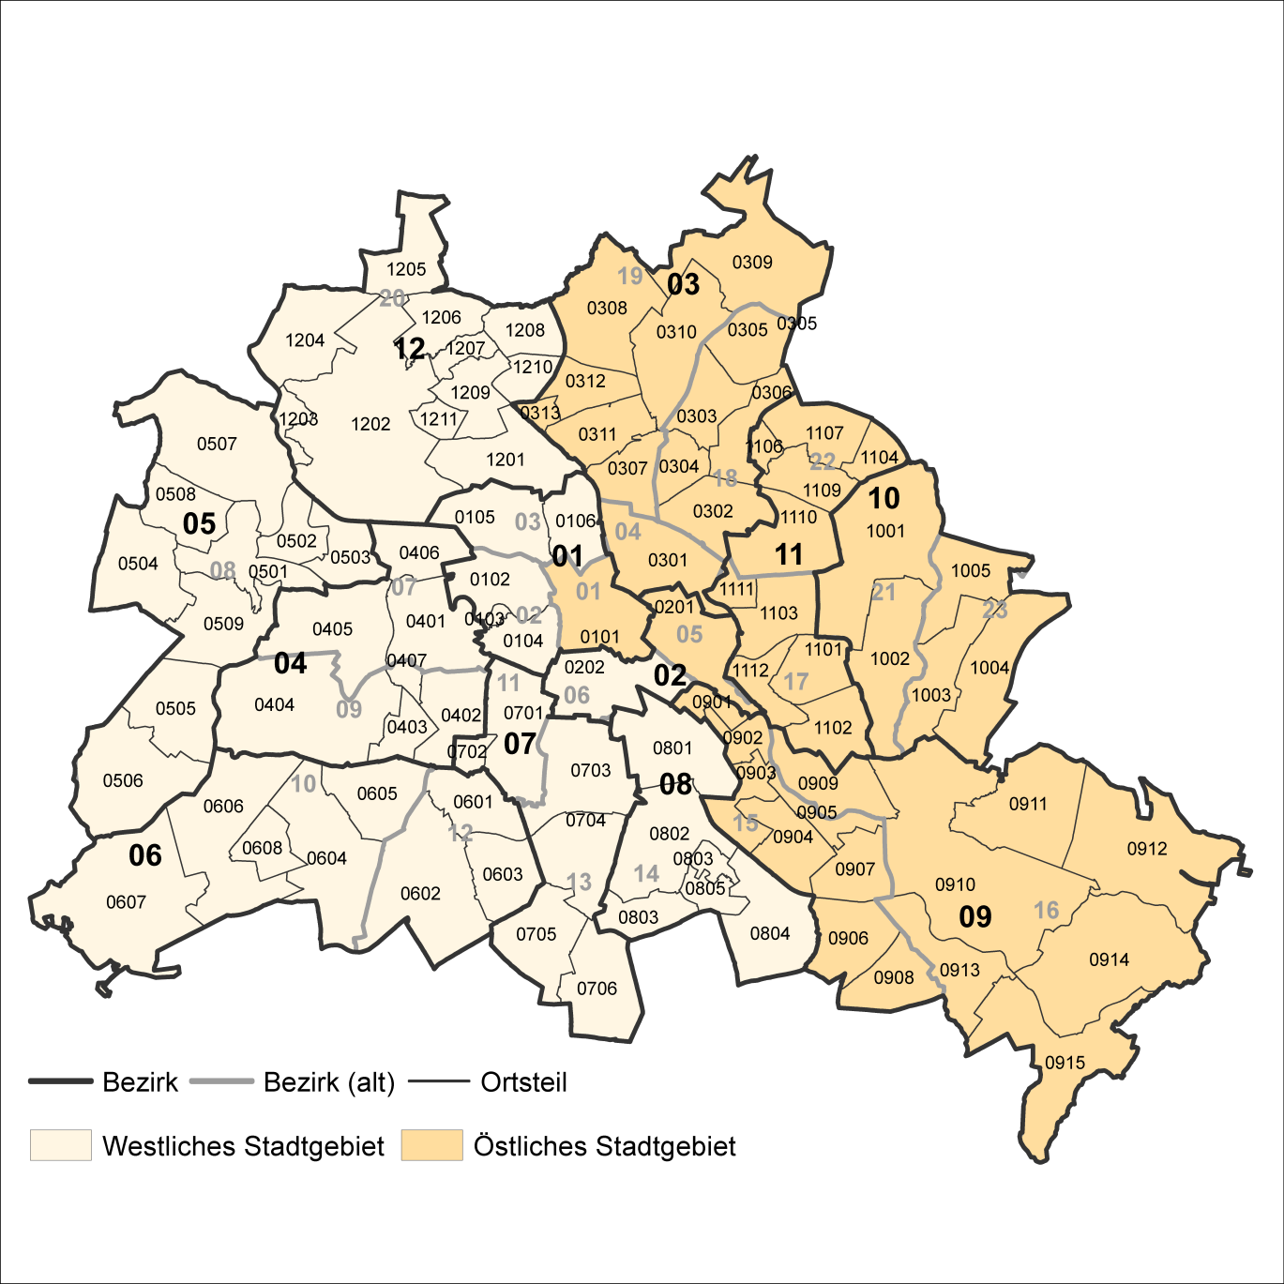
2 Bezirke und Ortsteile von Berlin
Karte zu den Tabellen: 11, 12 und 13

Bezirke:
01 Mitte
02 Friedrichshain-
Kreuzberg
03 Pankow
04 Charlottenburg-
Wilmersdorf
05 Spandau
06 Steglitz-
Zehlendorf
07 Tempelhof-
Schöneberg
08 Neukölln
09 Treptow-
Köpenick
10 Marzahn-
Hellersdorf
11 Lichtenberg
12 Reinickendorf

____

Laut Beschluß des Bezirksamtes Steglitz-Zehlendorf von Berlin vom 17. November 2020 wurde jeweils ein Teil der
Ortsteile Zehlendorf und Nikolassee zum neuen Ortsteil Schlachtensee erklärt.

